豊見城市
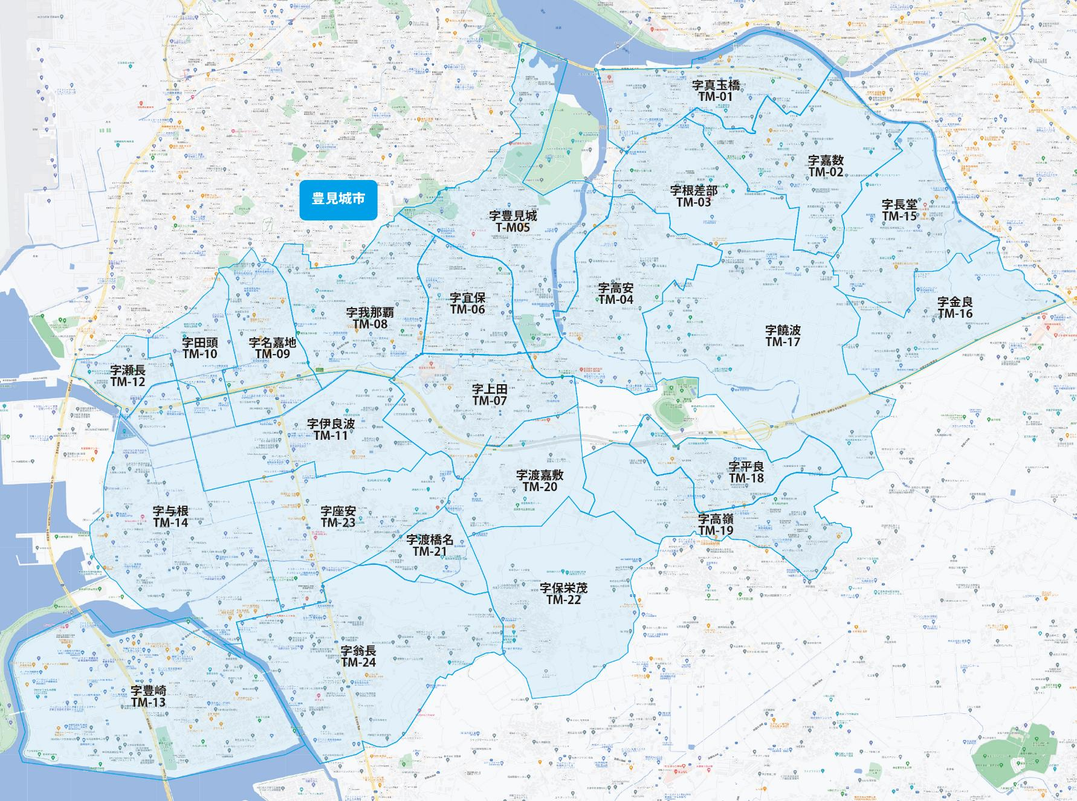

 |  |  |  |  |  |  |  |  | 2025-11-25 |  | 総部数
 |  |  |  |  |  |  |  | ①セグメントを選びます▶ | 軒並 | 配布部数 | 軒並 | 集合 | 戸建
 |  |  |  |  |  |  |  |  | 合計 | 0 | 19175 | 11880 | 7275
▼②選択するエリアに「1」を入力 |  |  |  |  |  |  | ▼②選択するエリアに「1」を入力 |  |  | ▲③合計値が表示されます
選択 | 図番 | 町域 | 配布部数 | 軒並 | 集合 | 戸建 | 選択 | 図番 | 町域 | 配布部数 | 軒並 | 集合 | 戸建
 | TM-01 | 字真玉橋 | 0 | 1770 | 1370 | 400 |  | TM-13 | 字豊崎 | 0 | 1520 | 820 | 700
 | TM-02 | 字嘉数 | 0 | 1040 | 370 | 670 |  | TM-14 | 字与根 | 0 | 390 | 100 | 290
 | TM-03 | 字根差部 | 0 | 810 | 330 | 480 |  | TM-15 | 字長堂 | 0 | 460 | 250 | 210
 | TM-04 | 字高安 | 0 | 1120 | 660 | 460 |  | TM-16 | 字金良 | 0 | 240 | 50 | 190
 | TM-05 | 字豊見城 | 0 | 1620 | 1210 | 410 |  | TM-17 | 字饒波 | 0 | 210 | 40 | 170
 | TM-06 | 字宜保 | 0 | 1930 | 1620 | 310 |  | TM-18 | 字平良 | 0 | 1020 | 830 | 190
 | TM-07 | 字上田 | 0 | 1490 | 1030 | 460 |  | TM-19 | 字高嶺 | 0 | 930 | 660 | 270
 | TM-08 | 字我那覇 | 0 | 1410 | 800 | 610 |  | TM-20 | 字渡嘉敷 | 0 | 180 | 0 | 180
 | TM-09 | 字名嘉地 | 0 | 670 | 520 | 150 |  | TM-21 | 字渡橋名 | 0 | 430 | 260 | 170
 | TM-10 | 字田頭 | 0 | 80 | 30 | 50 |  | TM-22 | 字保栄茂 | 0 | 245 | 80 | 165
 | TM-11 | 字伊良波 | 0 | 180 | 50 | 130 |  | TM-23 | 字座安 | 0 | 540 | 320 | 200
 | TM-12 | 字瀬長 | 0 | 60 | 0 | 60 |  | TM-24 | 字翁長 | 0 | 830 | 480 | 350

